상품제안서
샌디스크 CZ880 USB 3.1 | 상품코드: S00889

 |  |  |  |  |  |  | 02-713-8555 | www.synergygift.co.kr
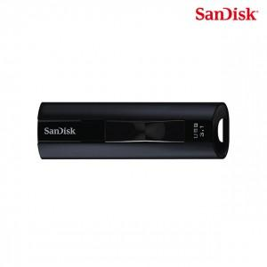

【상세/제작정보】 | SSD의 성능과 용량 신뢰성을 더한 제품

【인쇄/포장옵션】 | 레이저 / 포장지포장

【공급단가】 | 수량 | 50~ | 100~ | 500~ | 1,000~ | 2,000~
*VAT별도 | 128G | 73,630원 | 71,860원 | 68,920원 | 67,150원 | 65,380원
 | 256G | 88,290원 | 86,170원 | 82,640원 | 80,520원 | 78,400원
 | 512G | 153,060원 | 149,390원 | 143,270원 | 139,590원 | 135,920원
 | 1TB | 241,360원 | 235,570원 | 225,910원 | 220,120원 | 214,330원

【상품 URL】 | https://www.synergygift.co.kr:443/src/goods_detail.php?gdno=14361

